助成金企業一覧画面
プロジェクト名 |  |  |  | システム名 |  |  | 画面レイアウト設計書 |  |  |  |  |  |  |  |  | 作成者 | 作成日 |  | 更新者 | 更新日
助成金書類DL機能のユーザビリティ向上プロジェクト |  |  |  | LMS学習管理システム |  |  | 助成金企業一覧画面 |  |  |  |  |  |  |  |  | 本松 | 2016-11-10 |  | 櫻井 | 2017-10-19

 | 画面イメージ
 |  | ※管理者のみアクセス可能
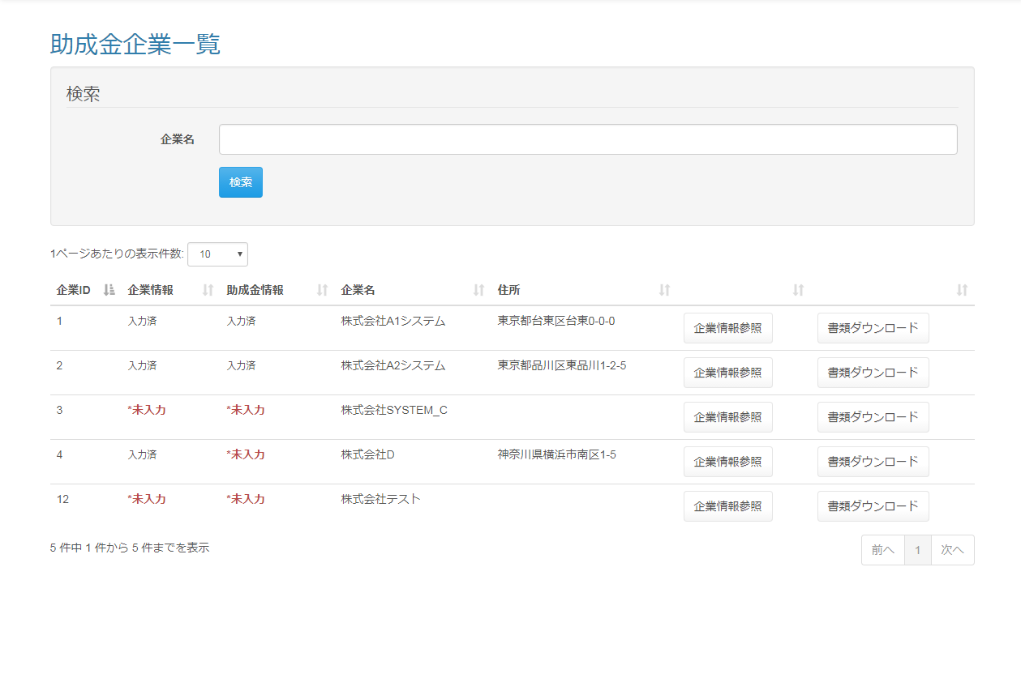

 | 出力仕様
 | No |  | 項目名 |  | データ元 |  |  |  |  |  |  |  | 備考
 |  |  |  |  | テーブル名 |  |  |  | フィールド
 | 1 |  | 企業名 |  | m_company |  |  |  | company_name |  |  |  | サジェスト検索を可能にする
 |  |  |  |  |  |  |  |  |  |  |  |  | 企業マスタ.企業名をリスト表示
 | 2 |  | 企業ID |  | m_company |  |  |  | company_id |  |  |  | 一覧に出力する
 | 3 |  | 企業情報 |  | m_company |  |  |  | company_name_kana |  |  |  | 企業名（カナ）が入力されている場合『入力済』、入力されていない場合『*未入力』を一覧に表示する
 | 4 |  | 助成金情報 |  | m_company |  |  |  | holiday |  |  |  | 休日が入力されている場合『入力済』、入力されていない場合『*未入力』を一覧に表示する
 | 5 |  | 企業名 |  | m_company |  |  |  | company_name |  |  |  | 一覧に出力する
 | 6 |  | 住所 |  | m_company |  |  |  | address |  |  |  | 一覧に出力する

 | ◆『検索』ボタン押下時

 | 入力仕様
 | No |  | 項目名 | 物理名 |  | コントロール |  | 必須 |  | 桁数 | 最小値 | 最大値 |  | IME | 属性 |  |  | 備考
 | 1 |  | 企業名 | - |  | テキストボックス |  | - |  | 50 | - | - |  | off | -
 | 2 |  | 検索 | - |  | 送信ボタン |  | - |  | - | - | - |  | - | /subsidy/company/list

 | ◆『企業情報参照』ボタン押下時

 | 入力仕様
 | No |  | 項目名 | 物理名 |  | コントロール |  | 必須 |  | 桁数 | 最小値 | 最大値 |  | IME | 属性 |  |  | 備考
 | 1 |  | 企業ID | companyId |  | hidden |  | ○ |  | - | - | - |  | - | 半角数字
 | 2 |  | 企業情報参照 | - |  | 送信ボタン |  | - |  | - | - | - |  | - | /subsidy/company/detail |  |  | 企業情報画面へ遷移する

 | その他 入力仕様
 | No |  | 項目名 | 備考
 | 1 |  | 企業ID | 企業マスタに存在しない場合、不正アクセス画面に遷移する。

 | その他仕様
 | ・パラメーターとして設定された企業IDをセッションに保持する。

 | ◆『書類ダウンロード』ボタン押下時

 | 入力仕様
 | No |  | 項目名 | 物理名 |  | コントロール |  | 必須 |  | 桁数 | 最小値 | 最大値 |  | IME | 属性 |  |  | 備考
 | 1 |  | 企業ID | companyId |  | hidden |  | ○ |  | - | - | - |  | - | 半角数字
 | 2 |  | 書類ダウンロード | - |  | 送信ボタン |  | - |  | - | - | - |  | - | /subsidy/download/category |  |  | 助成金カテゴリ選択画面へ遷移する

 | その他 入力仕様
 | No |  | 項目名 | エラー条件 |  |  |  |  | 挙動 |  |  |  |  |  |  | エラー文
 | 1 |  | 企業ID | 企業マスタに存在しない場合 |  |  |  |  | 不正アクセス画面に遷移する |  |  |  |  |  |  | -

 | その他仕様
 | ・パラメーターとして設定された企業IDをセッションに保持する。

企業情報画面
プロジェクト名 |  |  |  | システム名 |  |  |  | 画面レイアウト設計書 |  |  |  |  |  |  |  |  |  | 作成者 |  | 作成日 |  | 更新者 | 更新日
助成金書類DL機能のユーザビリティ向上プロジェクト |  |  |  | LMS学習管理システム |  |  |  | 企業情報画面 |  |  |  |  |  |  |  |  |  | 本松 |  | 2016-11-10 |  | 櫻井 | 2018-01-05

 | 画面イメージ
 |  | ◆【管理者権限】 初期表示 |  |  |  |  |  |  |  |  |  |  |  | ◆【管理者権限】 助成金情報表示時
送付状を出力
助成金カテゴリを表示
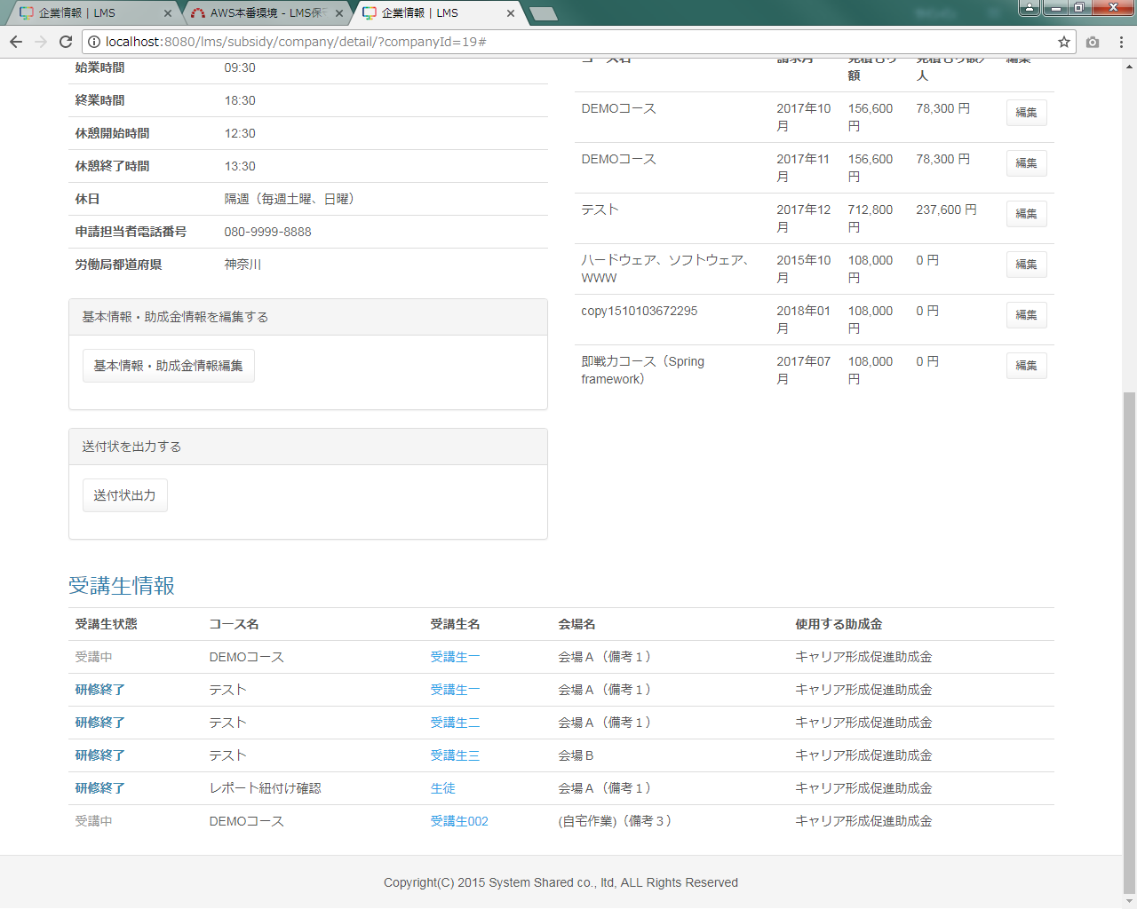
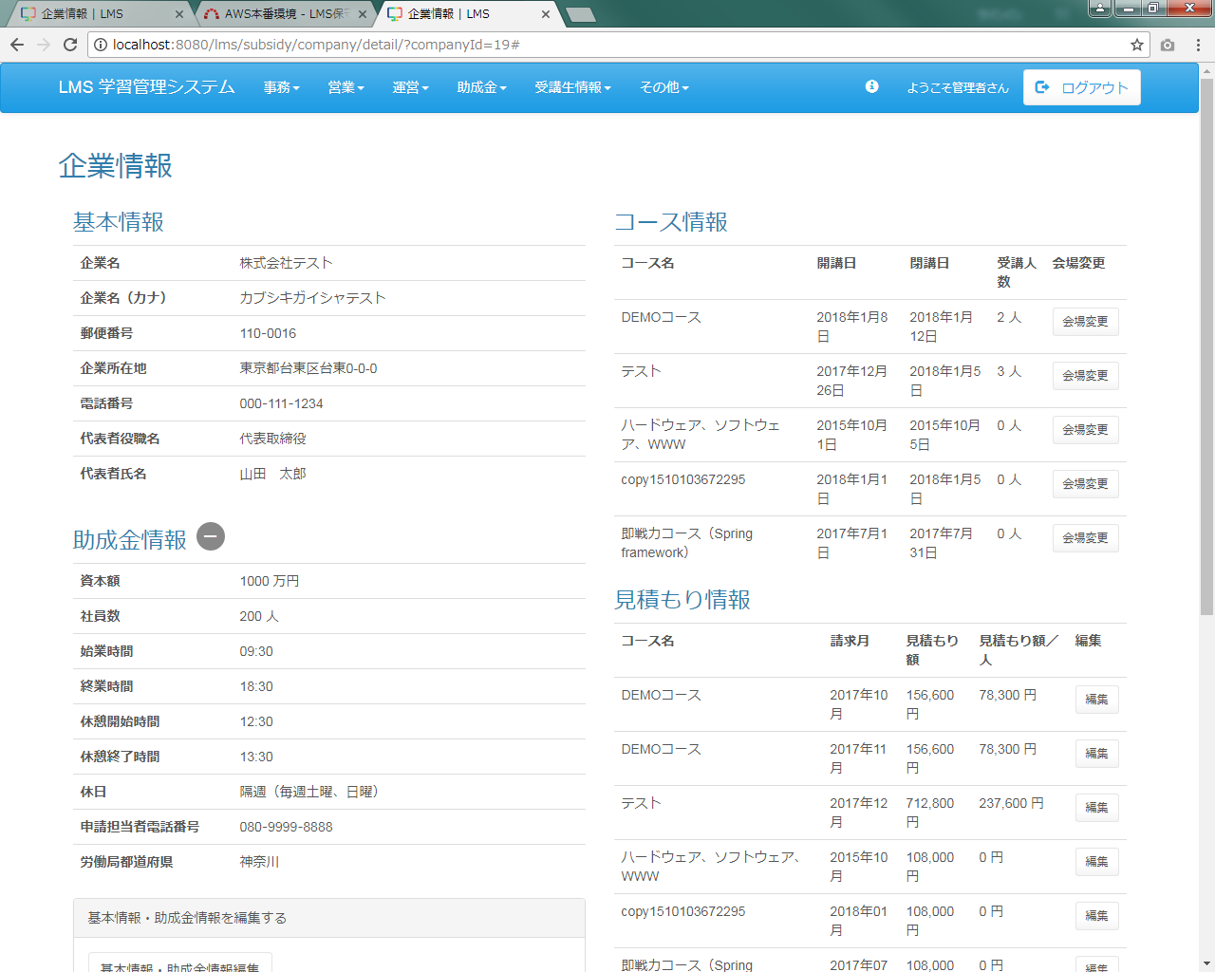
送付状を出力
助成金カテゴリを表示

 |  | ◆【企業担当者権限】 初期表示 |  |  |  |  |  |  |  |  |  |  |  | ◆【企業担当者権限】 助成金情報表示時
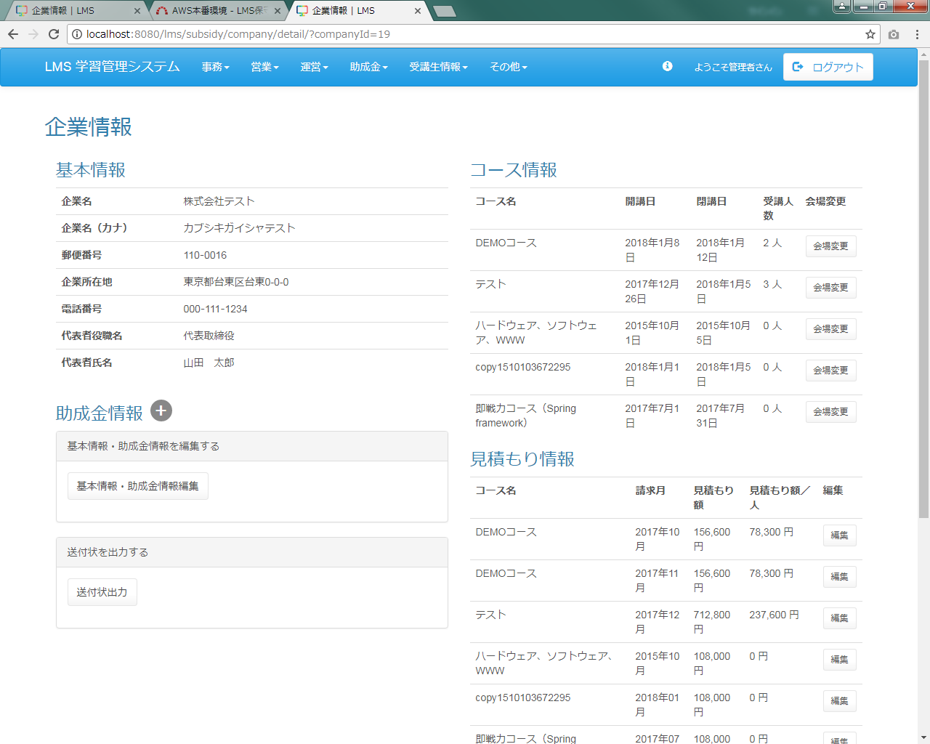
助成金カテゴリを表示
助成金カテゴリを表示

 | 出力仕様
 | No |  | 項目名 |  | データ元 |  |  |  |  |  |  |  |  |  |  | 備考
 |  |  |  |  | テーブル名 |  |  |  |  | フィールド
 | 基本情報
 | 1 |  | 企業名 |  | m_company |  |  |  |  | company_name
 | 2 |  | 企業名（カナ） |  | m_company |  |  |  |  | company_name_kana
 | 3 |  | 郵便番号 |  | m_company |  |  |  |  | post_number1 |  |  |  |  |  | 「郵便番号1」－「郵便番号2」
 |  |  |  |  | m_company |  |  |  |  | post_number2
 | 4 |  | 企業所在地 |  | m_company |  |  |  |  | address
 | 5 |  | 電話番号 |  | m_company |  |  |  |  | phone_number1 |  |  |  |  |  | 「電話番号1」－「電話番号2」－「電話番号3」
 |  |  |  |  | m_company |  |  |  |  | phone_number2
 |  |  |  |  | m_company |  |  |  |  | phone_number3
 | 6 |  | 代表者役職名 |  | m_company |  |  |  |  | representative_post
 | 7 |  | 代表者氏名 |  | m_company |  |  |  |  | representative_name
 | 助成金情報 ※助成金情報表示ボタン「＋」押下時に以下を表示
 | 8 |  | 資本額 |  | m_company |  |  |  |  | capital
 | 9 |  | 社員数 |  | m_company |  |  |  |  | worker_amount
 | 10 |  | 始業時間 |  | m_company |  |  |  |  | work_start_time
 | 11 |  | 終業時間 |  | m_company |  |  |  |  | work_end_time
 | 12 |  | 休憩開始時間 |  | m_company |  |  |  |  | rest_start_time
 | 13 |  | 休憩終了時間 |  | m_company |  |  |  |  | rest_end_time
 | 14 |  | 休日 |  | m_company |  |  |  |  | holiday
 | 15 |  | 申請担当者電話番号 |  | m_company |  |  |  |  | subsidy_phone_number1 |  |  |  |  |  | 「申請担当者電話番号1」－「申請担当者電話番号2」－「申請担当者電話番号3」
 |  |  |  |  | m_company |  |  |  |  | subsidy_phone_number2
 |  |  |  |  | m_company |  |  |  |  | subsidy_phone_number3
 | 16 |  | 労働局都道府県 |  | m_company |  |  |  |  | prefecture
 | コース情報
 | 17 |  | コース名 |  | m_course |  |  |  |  | course_name
 | 18 |  | 開講日 |  | m_course |  |  |  |  | open_time |  |  |  |  |  | yyyy年M月d日
 | 19 |  | 閉講日 |  | m_course |  |  |  |  | close_time |  |  |  |  |  | yyyy年M月d日
 | 20 |  | 受講人数 |  | m_lms_user |  |  |  |  |  |  |  |  |  |  | コース、企業に紐づく受講生数を集計する
 | （次のページへ続く）

 | （前ページからの続き）
 | No |  | 項目名 |  | データ元 |  |  |  |  |  |  |  |  |  |  | 備考
 |  |  |  |  | テーブル名 |  |  |  |  | フィールド
 | 見積もり情報
 | 21 |  | コース名 |  | m_course |  |  |  |  | course_name
 | 22 |  | 請求月 |  | t_estimate |  |  |  |  | billing_month
 | 23 |  | 見積もり額 |  | t_estimate_detail |  |  |  |  | price |  |  |  |  |  | ###,###円
 |  |  |  |  |  |  |  |  |  |  |  |  |  |  |  | コース、企業、請求月に紐づく見積もり額を集計する
 | 24 |  | 見積もり額／人 |  | - |  |  |  |  | - |  |  |  |  |  | ###,###円
 |  |  |  |  |  |  |  |  |  |  |  |  |  |  |  | 「見積もり額」を「受講人数」で除算し算出する
 | 受講生一覧
 | 25 |  | 受講生状態 |  | - |  |  |  |  | - |  |  |  |  |  | 「開講日」 ＞ 現在日付：研修受講前
 |  |  |  |  |  |  |  |  |  |  |  |  |  |  |  | 「開講日」 ≦ 現在日付 ≦ 「閉講日」：開講中
 |  |  |  |  |  |  |  |  |  |  |  |  |  |  |  | 「閉講日」 ＜ 現在日付：研修修了
 | 26 |  | コース名 |  | m_course |  |  |  |  | course_name
 | 27 |  | 受講生名 |  | m_user |  |  |  |  | user_name
 | 28 |  | 会場名 |  | m_place |  |  |  |  | place_name |  |  |  |  |  | 「会場名」＋「（備考）」
 |  |  |  |  | m_place |  |  |  |  | place_note
 | 29 |  | 使用する助成金 |  | m_subsidy_category |  |  |  |  | subsidy_category_name |  |  |  |  |  | 未登録の場合：※登録されていません

 | ◆『基本情報･助成金情報編集』ボタン押下時

 | 入力仕様
 | No |  | 項目名 | 物理名 |  |  | コントロール |  | 必須 |  | 桁数 | 最小値 |  |  | 最大値 |  | 属性 |  |  |  | 備考
 | 1 |  | 基本情報･助成金情報編集 | - |  |  | 送信ボタン |  | - |  | - | - |  |  | - |  | /subsidy/company/update

 | ◆『会場変更』ボタン押下時

 | 入力仕様
 | No |  | 項目名 | 物理名 |  |  | コントロール |  | 必須 |  | 桁数 | 最小値 |  |  | 最大値 |  | 属性 |  |  |  | 備考
 | 1 |  | 会場変更 | - |  |  | リンク |  | - |  | - | - |  |  | - |  | /assign/spreadsheet

 | ◆『編集』ボタン押下時

 | 入力仕様
 | No |  | 項目名 | 物理名 |  |  | コントロール |  | 必須 |  | 桁数 | 最小値 |  |  | 最大値 |  | 属性 |  |  |  | 備考
 | 1 |  | 企業ID | companyId |  |  | hidden |  | ○ |  | - | - |  |  | - |  | 半角数字
 | 2 |  | コースID | courseId |  |  | hidden |  | ○ |  | - | - |  |  | - |  | 半角数字
 | 3 |  | 編集 | - |  |  | リンク |  | - |  | - | - |  |  | - |  | /estimate/update

 | その他 入力仕様
 | No |  | 項目名 | エラー条件 |  |  |  |  |  | 挙動 |  |  |  |  |  |  |  | エラー文
 | 1 |  | LMSユーザID | コースIDと企業IDと一致する見積もり情報が無い場合 |  |  |  |  |  | 不正アクセス画面に遷移する |  |  |  |  |  |  |  | -
 |  |  | コースID

 | ◆受講生名のリンク押下時

 | 入力仕様
 | No |  | 項目名 | 物理名 |  |  | コントロール |  | 必須 |  | 桁数 | 最小値 |  |  | 最大値 |  | 属性 |  |  |  | 備考
 | 1 |  | LMSユーザID | lmsUserId |  |  | hidden |  | ○ |  | - | - |  |  | - |  | 半角数字
 | 2 |  | {ユーザー名} | - |  |  | リンク |  | - |  | - | - |  |  | - |  | /user/detail

 | その他 入力仕様
 | No |  | 項目名 | エラー条件 |  |  |  |  |  | 挙動 |  |  |  |  |  |  |  | エラー文
 | 1 |  | LMSユーザID | ユーザーが存在しない場合 |  |  |  |  |  | 不正アクセス画面に遷移する |  |  |  |  |  |  |  | -

 | ◆『送付状出力』ボタン押下時

 | 入力仕様
 | No |  | 項目名 | 物理名 |  |  | コントロール |  | 必須 |  | 桁数 | 最小値 |  |  | 最大値 |  | 属性 |  |  |  | 備考
 | 1 |  | 企業ID | companyId |  |  | hidden |  | ○ |  | - | - |  |  | - |  | 半角数字

 | その他仕様
 | ダウンロード機能
 | No |  | テンプレート ファイル形式 | 出力タイプ |  | 出力ファイル名 |  |  | 出力シート名 |  |  |  | 出力項目 |  |  |  |  |  | 備考

 | 1 |  | excel | - |  | 送付状_企業名 |  |  | 送付状 |  |  |  | 「帳票設計書_送付状出力機能.xlsx」を参照
 | ※シート『フォーマット』が存在しない場合、データを出力しない。

企業情報編集画面
プロジェクト名 |  |  |  | システム名 |  |  | 画面レイアウト設計書 |  |  |  |  |  |  |  |  |  | 作成者 | 作成日 |  | 更新者 | 更新日
助成金書類DL機能のユーザビリティ向上プロジェクト |  |  |  | LMS学習管理システム |  |  | 企業情報編集画面 |  |  |  |  |  |  |  |  |  | 本松 | 2016-11-10 |  | 櫻井 | 2017-10-19

 | 画面イメージ
 |  | ◆初期表示、助成金情報表示時 |  |  |  |  |  |  |  |  |  | ◆助成金情報非表示時
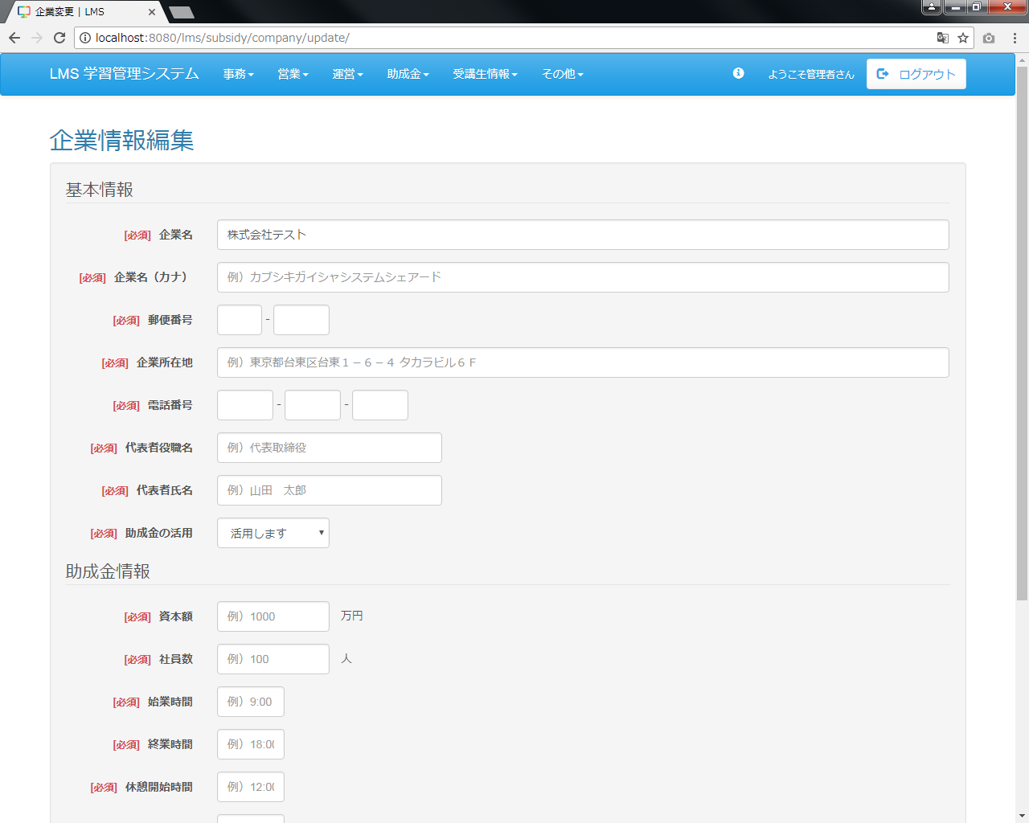
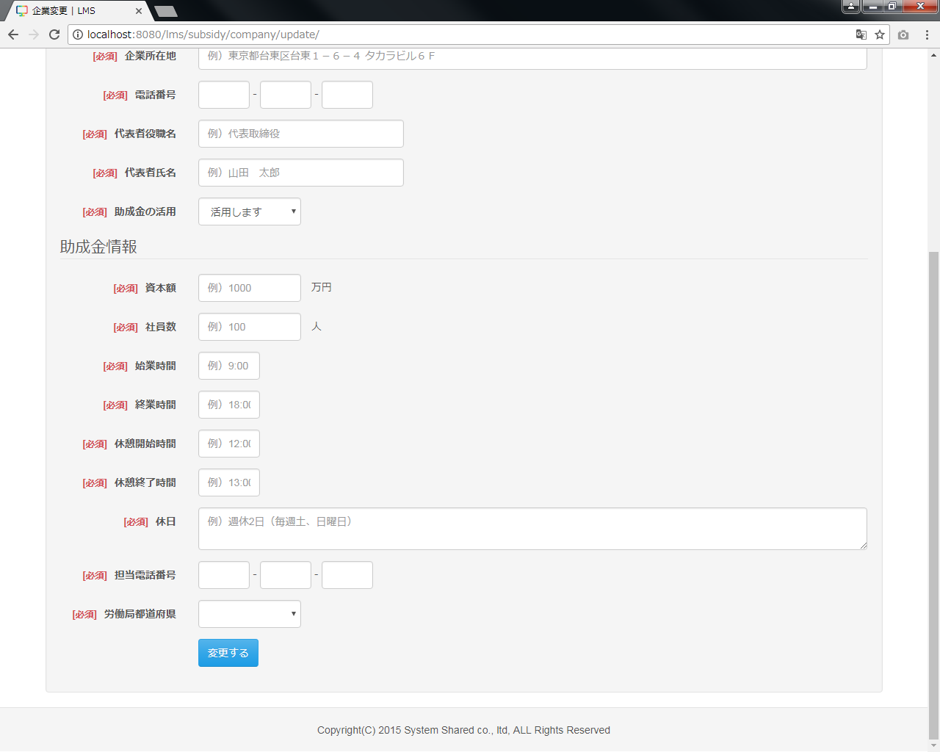
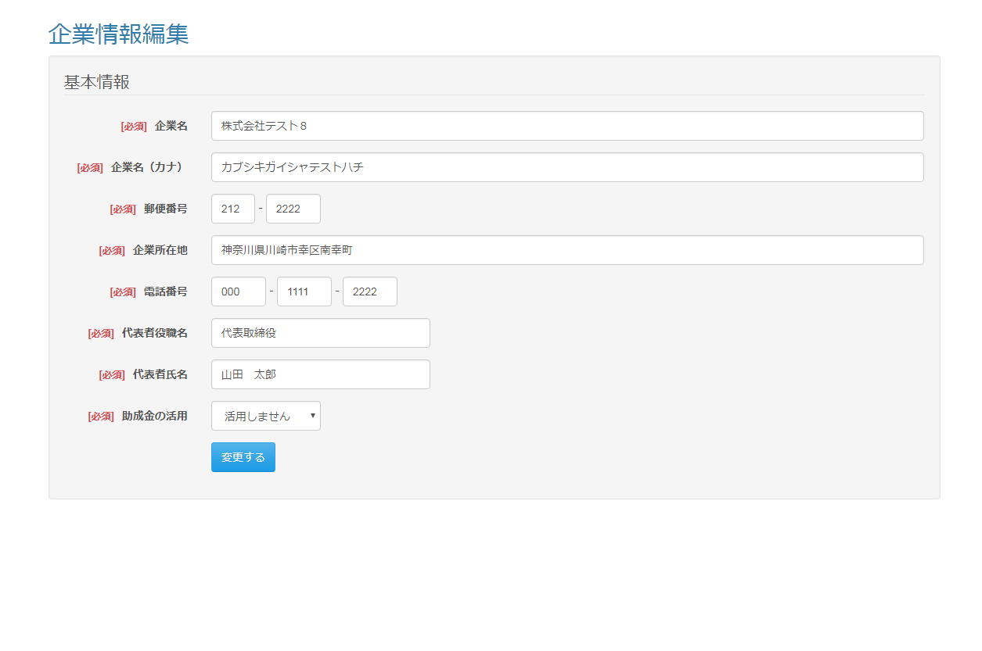

助成金の活用の「活用しません」を
選択時、助成金情報を非表示
助成金の活用の「活用します」を
選択時、助成金情報を表示

 |  |  |  |  |  |  |  |  |  |  |  | ◆変更するボタン押下時の確認ダイアログ（企業担当者のみ）

 | 出力仕様
 | No |  | 項目名 |  | データ元 |  |  |  |  |  |  |  |  | 備考
 |  |  |  |  | テーブル名 |  |  |  | フィールド
 | 基本情報
 | 1 |  | 企業名 |  | m_company |  |  |  | company_name |  |  |  |  | プレースホルダ：例）カブシキガイシャシステムシェアード
 | 2 |  | 企業名（カナ） |  | m_company |  |  |  | company_name_kana
 | 3 |  | 郵便番号 |  | m_company |  |  |  | post_number1 |  |  |  |  | 「郵便番号1」－「郵便番号2」
 |  |  |  |  | m_company |  |  |  | post_number2
 | 4 |  | 企業所在地 |  | m_company |  |  |  | address |  |  |  |  | プレースホルダ：例）東京都台東区台東１－６－４ タカラビル６Ｆ
 | 5 |  | 電話番号 |  | m_company |  |  |  | phone_number1 |  |  |  |  | 「電話番号1」－「電話番号2」－「電話番号3」
 |  |  |  |  | m_company |  |  |  | phone_number2
 |  |  |  |  | m_company |  |  |  | phone_number3
 | 6 |  | 代表者役職名 |  | m_company |  |  |  | representative_post |  |  |  |  | プレースホルダ：例）代表取締役
 | 7 |  | 代表者氏名 |  | m_company |  |  |  | representative_name |  |  |  |  | プレースホルダ：例）山田 太郎
 | 8 |  | 助成金の活用 |  | - |  |  |  | - |  |  |  |  | 「活用します」を選択時、助成金情報を表示（初期値）
 |  |  |  |  |  |  |  |  |  |  |  |  |  | 「活用しません」を選択時、助成金情報を非表示
 | 助成金情報 ※「助成金の活用」選択で、「活用します」を選択時に以下を表示
 | 9 |  | 資本額 |  | m_company |  |  |  | capital |  |  |  |  | プレースホルダ：例）1000
 | 10 |  | 社員数 |  | m_company |  |  |  | worker_amount |  |  |  |  | プレースホルダ：例）100
 | 11 |  | 始業時間 |  | m_company |  |  |  | work_start_time |  |  |  |  | プレースホルダ：例）9:00
 | 12 |  | 終業時間 |  | m_company |  |  |  | work_end_time |  |  |  |  | プレースホルダ：例）18:00
 | 13 |  | 休憩開始時間 |  | m_company |  |  |  | rest_start_time |  |  |  |  | プレースホルダ：例）12:00
 | 14 |  | 休憩終了時間 |  | m_company |  |  |  | rest_end_time |  |  |  |  | プレースホルダ：例）13:00
 | 15 |  | 休日 |  | m_company |  |  |  | holiday |  |  |  |  | プレースホルダ：例）週休2日（毎週土、日曜日）
 | 16 |  | 申請担当者電話番号 |  | m_company |  |  |  | subsidy_phone_number1 |  |  |  |  | 「申請担当者電話番号1」－「申請担当者電話番号2」－「申請担当者電話番号3」
 |  |  |  |  | m_company |  |  |  | subsidy_phone_number2
 |  |  |  |  | m_company |  |  |  | subsidy_phone_number3
 | 17 |  | 労働局都道府県 |  | m_company |  |  |  | prefecture

 | ◆「変更する」ボタン押下時

 | 入力仕様
 | No |  | 項目名 | 物理名 |  | コントロール |  | 必須 |  | 桁数 | 最小値 |  | 最大値 |  | IME | 属性 |  |  | 備考
 | 基本情報
 | 1 |  | 企業ID | companyId |  | hidden |  | ○ |  | - | - |  | - |  | - | 半角数字 |  |  | 管理者のみ
 | 2 |  | 企業名 | companyName |  | テキストボックス |  | ○ |  | 50 | - |  | - |  | on | 全角文字
 | 3 |  | 企業名（カナ） | companyNameKana |  | テキストボックス |  | ○ |  | 100 | - |  | - |  | on | 全角文字
 | 4 |  | 郵便番号 | postNumber1 |  | テキストボックス |  | ○ |  | 3 | - |  | - |  | off | 半角数字 |  |  | 3桁の場合以外はエラーとする
 | 5 |  |  | postNumber2 |  | テキストボックス |  | ○ |  | 4 | - |  | - |  | off | 半角数字 |  |  | 4桁の場合以外はエラーとする
 | 6 |  | 企業所在地 | address |  | テキストボックス |  | ○ |  | 100 | - |  | - |  | on | 全角文字
 | 7 |  | 電話番号 | phoneNumber1 |  | テキストボックス |  | ○ |  | 5 | - |  | - |  | off | 半角数字
 | 8 |  |  | phoneNumber2 |  | テキストボックス |  | ○ |  | 4 | - |  | - |  | off | 半角数字
 | 9 |  |  | phoneNumber3 |  | テキストボックス |  | ○ |  | 4 | - |  | - |  | off | 半角数字
 | 10 |  | 代表者役職名 | representativePost |  | テキストボックス |  | ○ |  | 100 | - |  | - |  | on | 全角文字
 | 11 |  | 代表者氏名 | representativeName |  | テキストボックス |  | ○ |  | 100 | - |  | - |  | on | 全角文字
 | 12 |  | 助成金の活用 | subsidyUse |  | セレクトボックス |  | ○ |  | - | - |  | - |  | - | -
 | 助成金情報
 | 13 |  | 資本額 | capital |  | テキストボックス |  | ※1 |  | 8 | 0 |  | - |  | off | 半角数字
 | 14 |  | 社員数 | workerAmount |  | テキストボックス |  | ※1 |  | 4 | 0 |  | - |  | off | 半角数字
 | 15 |  | 始業時間 | workStartTime |  | テキストボックス |  | ※1 |  | 5 | - |  | - |  | off | 半角数字記号
 | 16 |  | 終業時間 | workEndTime |  | テキストボックス |  | ※1 |  | 5 | - |  | - |  | off | 半角数字記号
 | 17 |  | 休憩開始時間 | restStartTime |  | テキストボックス |  | ※1 |  | 5 | - |  | - |  | off | 半角数字記号
 | 18 |  | 休憩終了時間 | restEndTime |  | テキストボックス |  | ※1 |  | 5 | - |  | - |  | off | 半角数字記号
 | 19 |  | 休日 | holiday |  | テキストエリア |  | ※1 |  | 500 | - |  | - |  | on | 全角文字
 | 20 |  | 担当電話番号 | subsidyPhoneNumber1 |  | テキストボックス |  | ※1 |  | 5 | - |  | - |  | off | 半角数字
 | 21 |  |  | subsidyPhoneNumber2 |  | テキストボックス |  | ※1 |  | 4 | - |  | - |  | off | 半角数字
 | 22 |  |  | subsidyPhoneNumber3 |  | テキストボックス |  | ※1 |  | 4 | - |  | - |  | off | 半角数字
 | 23 |  | 労働局都道府県 | prefecture |  | セレクトボックス |  | ※1 |  | - | - |  | - |  | - | -
 | 24 |  | 変更する | - |  | 送信ボタン |  | - |  | - | - |  | - |  | - | /students/regist |  |  | 受講生登録処理へ遷移
 |  |  |  |  |  |  |  |  |  |  |  |  |  |  |  | /subsidy/company/update/complete |  |  | 企業情報画面へ遷移

 | ※1 助成金の活用で「活用します」を選択時は入力必須、「活用しません」を選択時は入力不要

 | その他 入力仕様
 | No |  | 項目名 | エラー条件 |  |  |  |  | 挙動 |  |  |  |  |  |  |  | エラー文
 | 1 |  | 企業ID | 企業マスタに存在しない場合 |  |  |  |  | 不正アクセス画面に遷移する |  |  |  |  |  |  |  | -
 | 2 |  | 電話番号1 | 「電話番号1」「電話番号2」「電話番号3」の合計桁数が |  |  |  |  | エラーメッセージを表示 |  |  |  |  |  |  |  | 電話番号は合計桁数が10桁、または11桁で入力してください。
 | 3 |  | 電話番号2 | 10桁または11桁でない場合
 | 4 |  | 電話番号3
 | 5 |  | 始業時間 | 「00:00」の形式でない場合 |  |  |  |  | エラーメッセージを表示 |  |  |  |  |  |  |  | 始業時刻が不正です。
 | 6 |  | 終業時間 | 「00:00」の形式でない場合 |  |  |  |  | エラーメッセージを表示 |  |  |  |  |  |  |  | 終業時刻が不正です。
 |  |  |  | 始業時間より前の場合 |  |  |  |  | エラーメッセージを表示 |  |  |  |  |  |  |  | 終業時刻は始業時刻より未来の時刻です。
 |  |  |  | 休憩開始時間より前の場合 |  |  |  |  | エラーメッセージを表示 |  |  |  |  |  |  |  | 終業時刻は休憩開始時刻より未来の時刻です。
 |  |  |  | 休憩終了時間より前の場合 |  |  |  |  | エラーメッセージを表示 |  |  |  |  |  |  |  | 終業時刻は休憩終了時刻より未来の時刻です。
 | 7 |  | 休憩開始時間 | 「00:00」の形式でない場合 |  |  |  |  | エラーメッセージを表示 |  |  |  |  |  |  |  | 休憩開始時間が不正です。
 |  |  |  | 始業時間より前の場合 |  |  |  |  | エラーメッセージを表示 |  |  |  |  |  |  |  | 休憩開始時刻は始業時刻より未来の時刻です。
 | 8 |  | 休憩終了時間 | 「00:00」の形式でない場合 |  |  |  |  | エラーメッセージを表示 |  |  |  |  |  |  |  | 休憩終了時間が不正です。
 |  |  |  | 始業時間より前の場合 |  |  |  |  | エラーメッセージを表示 |  |  |  |  |  |  |  | 休憩終了時刻は始業時刻より未来の時刻です。
 |  |  |  | 休憩開始時間より前の場合 |  |  |  |  | エラーメッセージを表示 |  |  |  |  |  |  |  | 休憩終了時刻は休憩開始時刻より未来の時刻です。
 | 9 |  | 申請者電話番号1 | 「申請担当電話番号1」「申請担当電話番号2」「申請担当 |  |  |  |  | エラーメッセージを表示 |  |  |  |  |  |  |  | 申請者担当電話番号は合計桁数が10桁、または11桁で入力してください。
 | 10 |  | 申請者電話番号2 | 電話番号3」の合計桁数が10桁または11桁でない場合
 | 11 |  | 申請者電話番号3

 | データベース 更新
 | No |  | 名称 |  | テーブル名(物理名） |  |  |  | カラム名(物理名） |  |  |  |  | 備考
 | 基本情報
 | 1 |  | 企業名 |  | m_company |  |  |  | company_name
 | 2 |  | 企業名（カナ） |  | m_company |  |  |  | company_name_kana
 | 3 |  | 郵便番号1 |  | m_company |  |  |  | post_number1
 | 4 |  | 郵便番号2 |  | m_company |  |  |  | post_number2
 | 5 |  | 所在地 |  | m_company |  |  |  | address
 | 6 |  | 電話番号1 |  | m_company |  |  |  | phone_number1
 | 7 |  | 電話番号2 |  | m_company |  |  |  | phone_number2
 | 8 |  | 電話番号3 |  | m_company |  |  |  | phone_number3
 | 9 |  | 代表者役職名 |  | m_company |  |  |  | representative_post
 | 10 |  | 代表者氏名 |  | m_company |  |  |  | representative_name
 | （次のページへ続く）

 | （前ページからの続き）
 | No |  | 名称 |  | テーブル名(物理名） |  |  |  | カラム名(物理名） |  |  |  |  | 備考
 | 助成金情報
 | 11 |  | 資本額 |  | m_company |  |  |  | capital
 | 12 |  | 労働者数 |  | m_company |  |  |  | worker_amount
 | 13 |  | 始業時間 |  | m_company |  |  |  | work_start_time
 | 14 |  | 終業時間 |  | m_company |  |  |  | work_end_time
 | 15 |  | 休憩開始時間 |  | m_company |  |  |  | rest_start_time
 | 16 |  | 休憩終了時間 |  | m_company |  |  |  | rest_end_time
 | 17 |  | 休日 |  | m_company |  |  |  | holiday
 | 18 |  | 申請担当者電話番号1 |  | m_company |  |  |  | subsidy_phone_number1
 | 19 |  | 申請担当者電話番号2 |  | m_company |  |  |  | subsidy_phone_number2
 | 20 |  | 申請担当者電話番号3 |  | m_company |  |  |  | subsidy_phone_number3
 | 21 |  | 都道府県 |  | m_company |  |  |  | prefecture

 | ※2 助成金の活用で「活用しません」を選択時は、基本情報のみ更新し、助成金情報は入力値がある場合でも更新は行わない。

企業登録画面
プロジェクト名 |  |  | システム名 |  | 画面レイアウト設計書 |  |  |  |  |  |  | 作成者 | 作成日 |  | 更新者 | 更新日
助成金書類DL機能のユーザビリティ向上プロジェクト |  |  | LMS学習管理システム |  | 企業登録画面 |  |  |  |  |  |  | 櫻井 | 2016-10-17

 | 画面イメージ
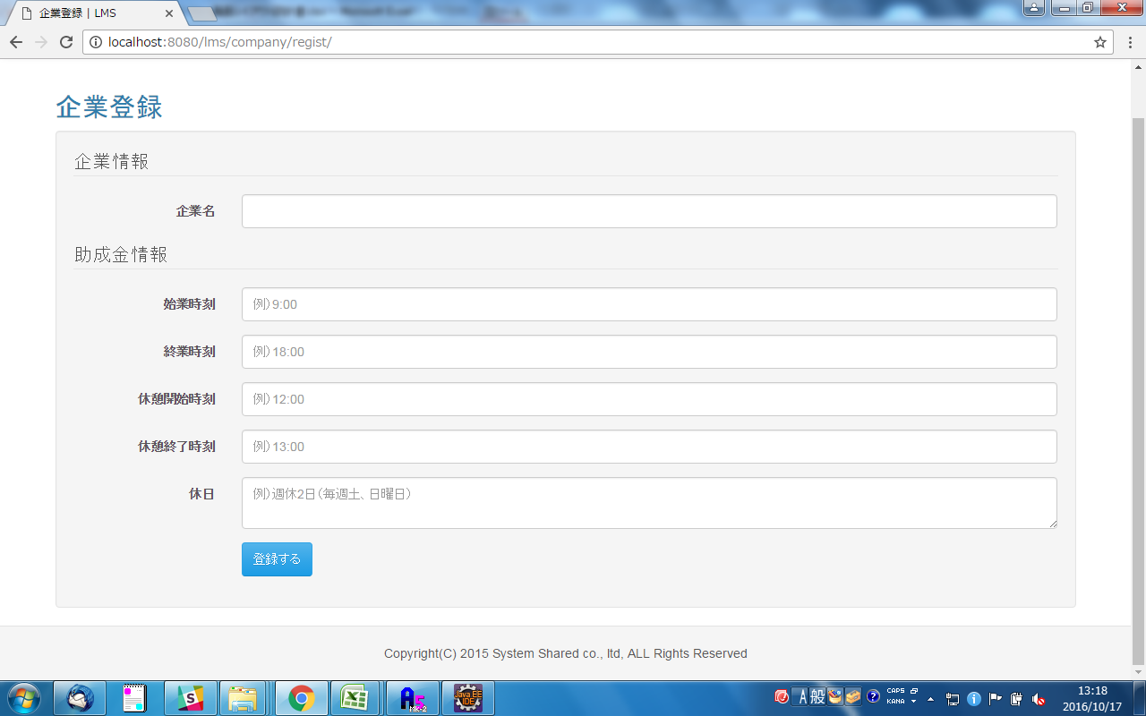
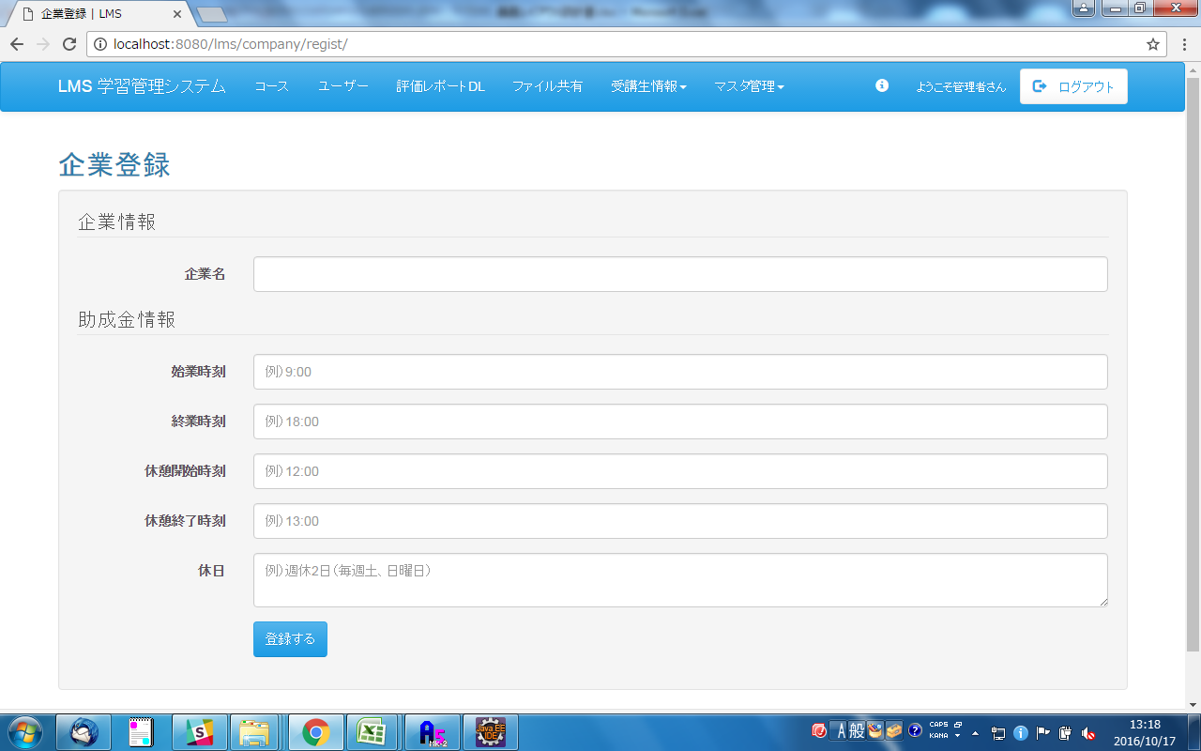

「助成金情報」削除

 | 入力仕様
 | No | 項目名 | 物理名 | コントロール |  | 必須 | 桁数 | 最小値 | 最大値 | IME | 属性 |  |  | 備考

 | 1 | 企業名 | - | テキストボックス |  | - | 50 | - | - | off | -
 | 2 | 始業時刻 | - | テキストボックス |  | ※1 |  |  |  |  |  |  |  | ※就業時刻、休憩開始時刻、休憩終了時刻、休日のいずれかに値が入った場合は必須

 | 3 | 終業時刻 | - | テキストボックス |  | ※1 |  |  |  |  |  |  |  | ※始業時刻、休憩開始時刻、休憩終了時刻、休日のいずれかに値が入った場合は必須

 | 4 | 休憩開始時刻 | - | テキストボックス |  | ※1 |  |  |  |  |  |  |  | ※始業時刻、就業時刻、休憩終了時刻、休日のいずれかに値が入った場合は必須

 | 5 | 休憩終了時刻 | - | テキストボックス |  | ※1 |  |  |  |  |  |  |  | ※始業時刻、就業時刻、休憩開始時刻、休日のいずれかに値が入った場合は必須

 | 6 | 休日 | - | テキストボックス |  | ※1 |  |  |  |  |  |  |  | ※始業開始時刻、就業時刻、休憩開始時刻、休憩終了時刻のいずれかに値が入った場合は必須

 | 7 | 登録する | - | 送信ボタン |  |  |  |  |  |  | /company/regist

企業変更画面
プロジェクト名 |  |  | システム名 |  |  | 画面レイアウト設計書 |  |  |  |  |  |  |  |  | 作成者 | 作成日 |  | 更新者 | 更新日
助成金書類DL機能のユーザビリティ向上プロジェクト |  |  | LMS学習管理システム |  |  | 企業変更画面 |  |  |  |  |  |  |  |  | 櫻井 | 2016-10-17

 | 画面イメージ
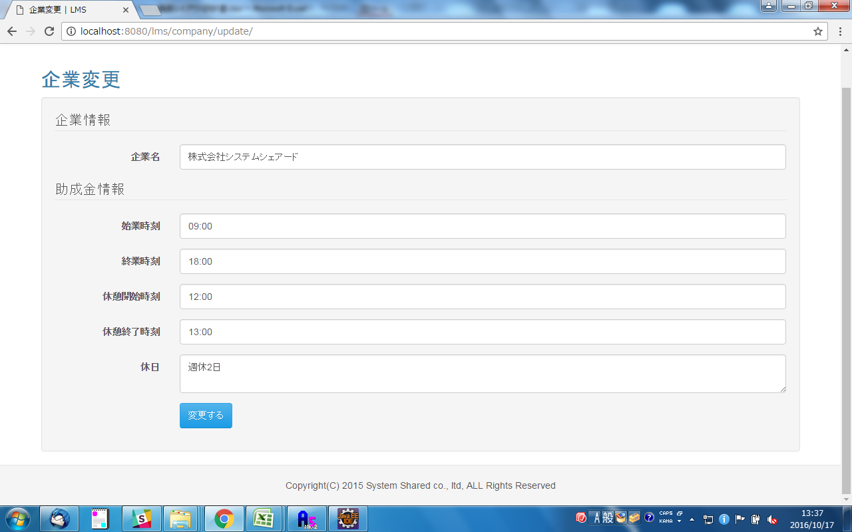
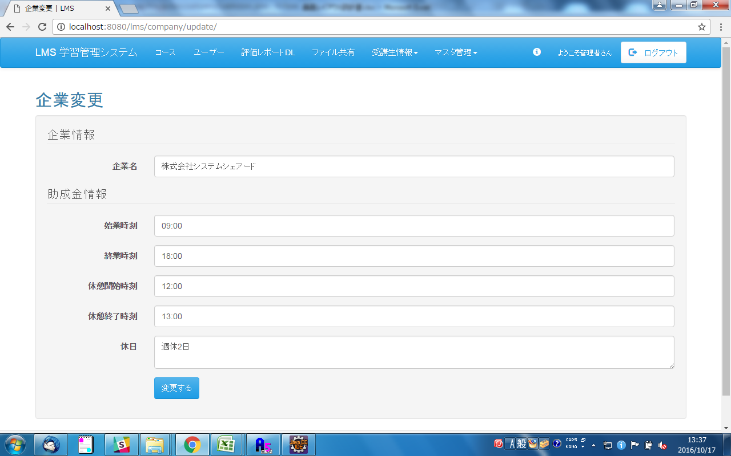

「助成金情報」削除

 | 入力仕様
 | No | 項目名 | 物理名 |  | コントロール |  | 必須 |  | 桁数 | 最小値 | 最大値 |  | IME | 属性 |  |  | 備考

 | 1 | 企業名 | - |  | テキストボックス |  | - |  | 50 | - | - |  | off | -
 | 2 | 始業時刻 | - |  | テキストボックス |  | ※1 |  |  |  |  |  |  |  |  |  | ※就業時刻、休憩開始時刻、休憩終了時刻、休日のいずれかに値が入った場合は必須

 | 3 | 終業時刻 | - |  | テキストボックス |  | ※1 |  |  |  |  |  |  |  |  |  | ※始業時刻、休憩開始時刻、休憩終了時刻、休日のいずれかに値が入った場合は必須

 | 4 | 休憩開始時刻 | - |  | テキストボックス |  | ※1 |  |  |  |  |  |  |  |  |  | ※始業時刻、就業時刻、休憩終了時刻、休日のいずれかに値が入った場合は必須

 | 5 | 休憩終了時刻 | - |  | テキストボックス |  | ※1 |  |  |  |  |  |  |  |  |  | ※始業時刻、就業時刻、休憩開始時刻、休日のいずれかに値が入った場合は必須

 | 6 | 休日 | - |  | テキストボックス |  | ※1 |  |  |  |  |  |  |  |  |  | ※始業開始時刻、就業時刻、休憩開始時刻、休憩終了時刻のいずれかに値が入った場合は必須

 | 7 | 変更する | - |  | 送信ボタン |  |  |  |  |  |  |  |  | /company/regist

 | 出力仕様
 | No | 項目名 |  | データ元 |  |  |  |  |  |  |  | 備考
 |  |  |  | テーブル名 |  |  |  | フィールド
 | 1 | 企業名 |  | m_company |  |  |  | company_name |  |  |  | 初期値としてDBの情報を表示する。
 | 2 | 始業時刻 |  | m_company |  |  |  | work_start_time |  |  |  | 初期値としてDBの情報を表示する。
 | 3 | 終業時刻 |  | m_company |  |  |  | work_end_time |  |  |  | 初期値としてDBの情報を表示する。
 | 4 | 休憩開始時刻 |  | m_company |  |  |  | rest_start_time |  |  |  | 初期値としてDBの情報を表示する。
 | 5 | 休憩終了時刻 |  | m_company |  |  |  | rest_end_time |  |  |  | 初期値としてDBの情報を表示する。
 | 6 | 休日 |  | m_company |  |  |  | holiday |  |  |  | 初期値としてDBの情報を表示する。

【補足】受講時間数
 | 実訓練時間 | 就業時間 | 受講生出勤時刻 | 受講時間
 | （固定値） | （企業ごとに設定） | （受講生のタイムカード）
受講時間は
「実訓練時間」と
「受講生出勤時刻」が
被っている部分のみ
有効となる。
企業ごと就業時間は、
考慮しない
8

9

10

11

12

13

14

15

16

17

18

19

 | 実訓練時間 | 就業時間 | 受講生出勤時刻 | 受講時間
 | （固定値） | （企業ごとに設定） | （受講生のタイムカード）

8

9

10
遅刻して、
12:30に来たケース
11

12

13

14

15

16

17

18

19

